MAYO
COTIZACIÓN PROPUESTA_DIMIR_PRODUCTOS VARIOS_08.05.26 |  |  |  |  |  |  |  |  |  | MARGEN GANANCIA, MINIMA - S/.150 - PARA PEDIDOS POCOS COMO 30 -50-100 UNID. DE PRODUCTOS ECONOMICOS (EJM. LAPICEROS, LLAVEROS PLASTICOS) PROMEDIA - S/.400 A 500 - PARA PEDIDOS MAS DE 150 UNID DE PRODCUCTOS COSTO MEDIO-ALTO (EJM. LAPICEROS METALICOS)
Nº | Cód. Artíc. | Artículo | Foto | Cant. | Costo uni. No IGV (S/.) | Tiempo Entrega | Detalles |  |  | proveedor | Cod. Prod. Prov. | Obseraciones | costo $ | COSTO S/. | % | Resultado | Margen | Total | Cantidad | Costo MUESTRA Unidad | Movilidad | Total Producto | Tipo de Impresión | Costo impresión | Cant Color | Cant Lados | Cantidad por Millar | Costo Impresión | Empaq | Seguro CRT | Total | Costo S/. Sin IGV | I.G.V | TOTAL | Total Factura | impuesto 18% | impuesto 2% | Gastos Administracion 5% | Utilidad bruta | Utilidad | % Bruto | % utilidad
1 | LLAVERO ACRILICO |  |  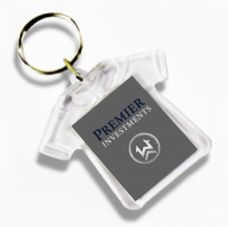 Imagen Referencial | 100 | S/. 3.05 | 5 a 7 días útiles | LLAVERO ACRILICO Material: Acrilico Modelo: Polo o Circular Impresión a full color ambos lados Presentación: Empaque grupal * Arte y diseño debe ser facilitado por el cliente | S/. 305.00 |  | DASAKARD Cel. 970 863 253 |  | PRECIO 1000 und: S/. 490 500 und: S/. 298 100 und: S/. 59 + IGV Tiempos 2 días |  | S/. 0.60 | 290 | S/. 1.74 | S/. 174.00 | S/. 2.34 | 100 | S/. 4.68 | S/. 60.00 | S/. 298.68 | INCLUYE | S/. 0.00 | 1 | 1 | 1 | S/. 0.00 | S/. 3.50 | S/. 2.42 | S/. 304.60 | S/. 3.05 | S/. 0.55 | S/. 3.59
2 | BOLSA MOCHILA |  | 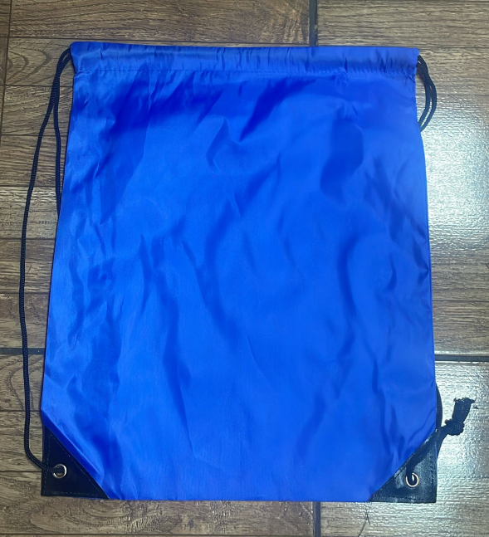 Imagen referencial | 100 | S/. 6.70 | 10 a 12 días útiles | BOLSA MOCHILA Material: Poliester Medida: 42 x 32 cm Color: Azul y verde Acabado: cosido, incluye ojalillo Driza en color negro Presentacion: Grupal *Incluye 1 logo a 1 color por 1 lado estampado *Arte y diseño facilitado por el cliente. | S/. 669.73 | bolsa mochila Azul 50 Verde 50 | OLAF Cel.965 408 862 |  | 100 a S/. 3.40 +IGV Tiempo 5 días | se adiciono 0.3 por contingencia | S/. 3.70 | 50 | S/. 1.85 | S/. 185.00 | S/. 5.55 | 100 | S/. 11.10 | S/. 90.00 | S/. 656.10 | INCLUYE | S/. 0.00 | 1 | 1 | 1 | S/. 0.00 | S/. 7.00 | S/. 6.63 | S/. 669.73 | S/. 6.70 | S/. 1.21 | S/. 7.90
3 | COEF-BS-262 | RESALTADOR MANITO |  Imagen Referencial | 100 | S/. 7.69 | 5 a 7 días útiles | RESALTADOR MANITO Material: Plástico Medida: 7.40 x 9.40 x 1.90 cm Presentacion: Bolsita individual *Incluye 1 logo a 1 color por 1 lado * Arte y diseño debe ser facilitado por el cliente | S/. 769.20 |  | EYF | BS-262 | PRECIO EYF 100 und: S/. 370 + IGV |  | S/. 3.70 | 50 | S/. 1.85 | S/. 185.00 | S/. 5.55 | 100 | S/. 11.10 | S/. 90.00 | S/. 656.10 | TAMPOGRAFIA AMERICANA Cel. 963 258 869 Precio Ref. 100 a S/.70 +IGV | S/. 100.00 | 1 | 1 | 1 | S/. 100.00 | S/. 7.00 | S/. 6.10 | S/. 769.20 | S/. 7.69 | S/. 1.38 | S/. 9.08
4 | COEF-MOUSE PAD | MOUSE PAD CON BASE DE SILICONA | 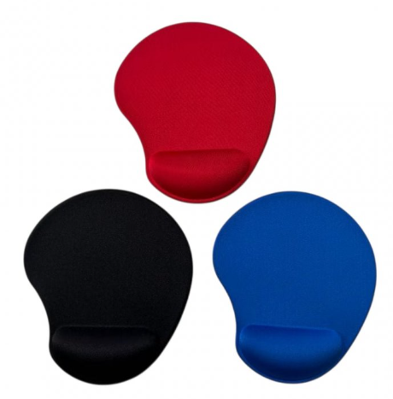 Imagen referencial | 50 | S/. 22.10 | 5 a 7 días útiles | MOUSE PAD CON BASE DE SILICONA Material: Poliester y Silicona Medida:Ancho: 21.5 cm, Largo: 25 cm (Aprox) Descripcion: Con base de silicona antideslizante y almohadilla acolchada para las muñecas para evitar el estrés y el dolor. Color: Azul, rojo y negro Presentacion: Bolsa individual *Incluye 1 logo a 1 color por 1 lado * Arte y diseño debe ser facilitado por el cliente | S/. 1,105.14 |  | CKI / EYF / TIENDA PÚBLICITARIA / IMPORTACIONES FACUNDO | 4061 / MOUSE PAD / SIN COD / GP23206 | PRECIO CKI S/. 11.20 C/U Incluye IGV / PRECIO EYF 100 und: S/. 1150 + IGV / PRECIO TIENDA PUBLICITARIA 100 und: S/. 11.09 Incluye IGV / PRECIO IMPORTACIONES FACUNDO 100 und: S/. 1150 Incluye IGV |  | S/. 11.50 | 40 | S/. 4.60 | S/. 230.00 | S/. 16.10 | 50 | S/. 32.20 | S/. 100.00 | S/. 937.20 | GRAMPHOS Cel.994 228 471 Precio ref. 100 und: S/. 140 + IGV | S/. 150.00 | 1 | 1 | 1 | S/. 150.00 | S/. 7.00 | S/. 10.94 | S/. 1,105.14 | S/. 22.10 | S/. 3.98 | S/. 26.08
5 | PROPS CIRCULARES -PROMOCIONAL |  | 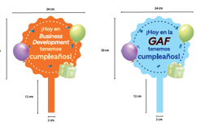 Imagen Referencial | 16 | S/. 33.85 | 5 a 7 dias utiles | PROPS CIRCULARES--PROMOCIONAL Material: Contraplacado (base Folcote 14) Medida: 32 cm alto aprox x 24 cm ancho Cambio a 10 diseños (cantidades varias) Impresión full color tira y retira Presentación: Grupal *Incluye impresión a full color en tira y retira en color *Diseño o arte facilitado por el cliente | S/. 541.66 |  | MPRESIONES GRAFICAS GENERALES Fredy Cel.925 609 686 |  | Precio por 38 und. Precio total S/.175 +IGV con impresion tira Precio total S/.230+IGV con impresion tira y retira |  | S/. 15.38 | 55 | S/. 8.46 | S/. 135.30 | S/. 23.83 | 16 | S/. 91.49 | S/. 60.00 | S/. 532.79 | YA INCLUYE | S/. 0.00 | 1 | 1 | 1 | S/. 0.00 | S/. 3.50 | S/. 5.36 | S/. 541.66 | S/. 33.85 | S/. 6.09 | S/. 39.95
6 | CAMISA / BLUSA MANGA LARGA |  | 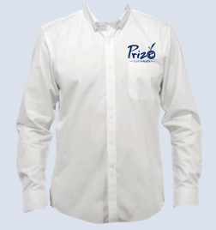 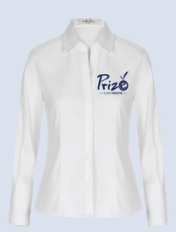 Imagen referencial | 130 | S/. 59.80 | 10 a 12 días útiles | CAMISA / BLUSA MANGA LARGA Material: Oxford San Jacinto (100% poliester) Modelo: Manga Larga Color : A elegir (color blanco, claro) Tallas: S (27) , M (60), L (40) XL (3) Presentación: Bolsita individual * Incluye 1 logo bordado a 1 color tipo insignia en pecho * Arte y diseño debe ser facilitado por el cliente | S/. 7,773.36 | camisa hombre S 12 M 30 L 30 XL 2 camisa mujer S 15 L 10 M 30 XL 1 | CONFECCIONES REYES Luis Cel.956240802 |  | CONFECCIONES REYES 100 a S/.43 Incluye IGV Costo adicional tallas grandes XL: + 3.00 XXL: + 5.00 | se adiciono 0.5 por contingencia | S/. 42.55 | 36 | S/. 15.32 | S/. 1,991.52 | S/. 57.87 | 130 | S/. 57.87 | S/. 100.00 | S/. 7,681.39 | INCLUYE | S/. 0.00 | 1 | 1 | 1 | S/. 0.00 | S/. 15.00 | S/. 76.96 | S/. 7,773.36 | S/. 59.80 | S/. 10.76 | S/. 70.56
7 | MARCO SELFIE |  |  Imagen Referencial | 4 | S/. 206.25 | 5 a 7 días utiles | MARCO SELFIE Material: Celtex con vinil Medidas: 1.00 x 70 cm Impresión: Vinil de alta resolución 1440 D.P.I Presentación: Forrado en film *Incluye impresión a full color por 1 lado *Arte y diseño facilitado por el cliente *Incluye PRUEBA COLOR a partir de 12unid | S/. 824.99 | Las medidas que pide son de MEDIDAS: 110 x 90 cm | DEAVANCE PUBLICIDAD Claudia Cel. 977 182 258 Los Olivos |  | S/.90 c/u Incluido IGV Tiempos 2-5-8 |  | S/. 81.82 | 90 | S/. 73.64 | S/. 294.55 | S/. 155.45 | 4 | S/. 0.00 | S/. 180.00 | S/. 801.82 | INCLUYE | S/. 0.00 | 1 | 1 | 1 | S/. 0.00 | S/. 15.00 | S/. 8.17 | S/. 824.99 | S/. 206.25 | S/. 37.12 | S/. 243.37
8 | ROLLSCREEN 2x1mt |  | 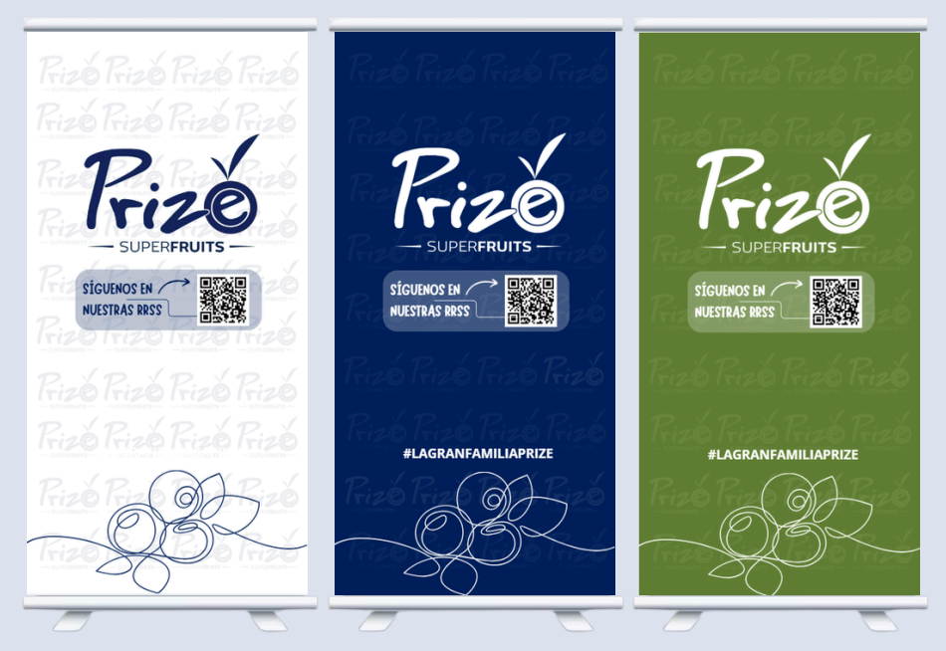 Imagen Referencial | 6 | S/. 192.15 | 5 a 7 días utiles | ROLLSCREEN 2x1mt Material: Banner mate o brilloso de 12 onzas - 1440 D.P.I Medidas: 2(alto) x1 (ancho) m. Acabado: Antihilo Impresión: full color en alta resolución Instalado en soporte roller. Presentación: Estuche maletin para traslado. *Arte y diseño facilitado por el cliente. *Incluye PRUEBA COLOR a partir de 12unid | S/. 1,152.92 |  | GRAFIDEAS Mario Cel. 920 150 336 |  | 50 und: S/. 85 12 und: S/. 88 1 und: S/. 90 + IGV Tiempos 1 - 3 - 8 dias No incluye instalación |  | S/. 90.00 | 72.5 | S/. 65.25 | S/. 391.50 | S/. 155.25 | 6 | S/. 0.00 | S/. 180.00 | S/. 1,111.50 | INCLUYE | S/. 0.00 | 1 | 1 | 1 | S/. 0.00 | S/. 30.00 | S/. 11.42 | S/. 1,152.92 | S/. 192.15 | S/. 34.59 | S/. 226.74
9 | DADOS PUBLICITARIOS |  | 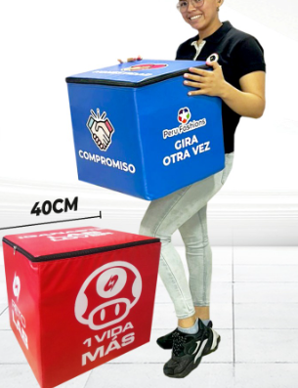 Imagen Referencial | 4 | S/. 296.89 | 5 a 7 días utiles | DADOS PUBLICITARIOS Material: Esponja y linio grueso lavable Medidas: 40 x 40 cm Impresión: Vinil de alta resolucón 1440 D.P.I Presentación: Forrado en film *Incluye impresión logo a full color por cada lado. *Arte y diseño facilitado por el cliente *Incluye PRUEBA COLOR a partir de 12unid | S/. 1,187.58 |  | DEAVANCE PUBLICIDAD Claudia Cel. 977 182 258 Los Olivos |  | 1 und: S/.170 Incluido IGV Tiempos 2-4-7 dias |  | S/. 154.55 | 53 | S/. 81.91 | S/. 327.64 | S/. 236.45 | 4 | S/. 0.00 | S/. 200.00 | S/. 1,145.82 | INCLUYE | S/. 0.00 | 1 | 1 | 1 | S/. 0.00 | S/. 30.00 | S/. 11.76 | S/. 1,187.58 | S/. 296.89 | S/. 53.44 | S/. 350.34
10 | RULETA MDF |  | 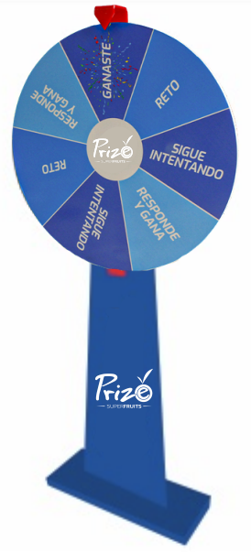 Imagen Referencial | 4 | S/. 497.15 | 10 a 12 días utiles | RULETA MDF Material: MDF liviano acabado Gloss Medidas: 1.80 altox 80 cm de diametro (ruleta) Impresión: Vinil de alta resolucón 1440 D.P.I Presentación: Forrado en film *Incluye impresión logo a full color. *Arte y diseño facilitado por el cliente *Incluye PRUEBA COLOR a partir de 12unid | S/. 1,988.60 |  | DEAVANCE PUBLICIDAD Claudia Cel. 977 182 258 Los Olivos |  | Precio S/.350 c/u Incluido IGV Tiempo 2 - 6 - 15 No incluye instalación |  | S/. 318.18 | 32.7 | S/. 104.05 | S/. 416.18 | S/. 422.23 | 4 | S/. 0.00 | S/. 250.00 | S/. 1,938.91 | INCLUYE | S/. 0.00 | 1 | 1 | 1 | S/. 0.00 | S/. 30.00 | S/. 19.69 | S/. 1,988.60 | S/. 497.15 | S/. 89.49 | S/. 586.64

